计数排序
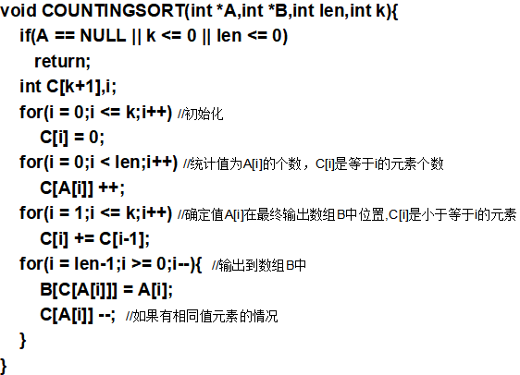
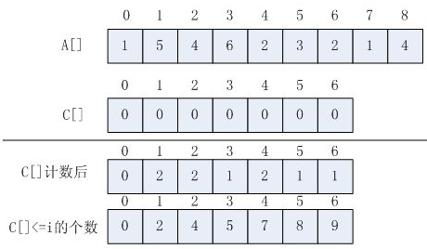
D | 0 | 7 | 4 | 6 | 5 | 2 | 8 | 1 | 3 | 在A的位置
 | 1 | 2 | 3 | 4 | 5 | 6 | 7 | 8 | 9 | 第i小

B | 1 | 1 | 2 | 2 | 3 | 4 | 4 | 5 | 6 | 值
 | 1 | 2 | 3 | 4 | 5 | 6 | 7 | 8 | 9 | 第i小

后缀字符串
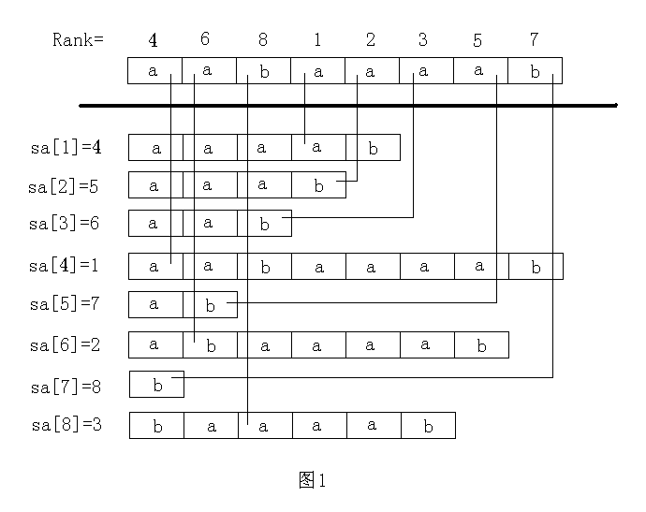
字符串aabaaaab所有后缀(s[i..len]): aabaaaab,abaaaab ,baaaaa,aaaab,aaab,aab,aa,b.
第1次排序，子串长度20 | a | a | b | a | a | a | a | b
 | 1 | 1 | 2 | 1 | 1 | 1 | 1 | 2

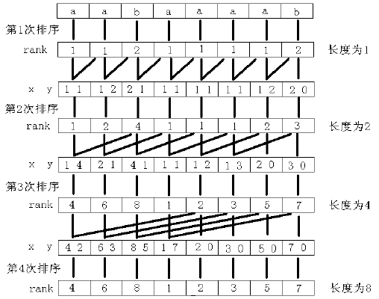
第2次排序，子串长度21 | aa | ab | ba | aa | aa | aa | ab | b
 | 11 | 12 | 21 | 11 | 11 | 11 | 12 | 20
 | 1 | 2 | 4 | 1 | 1 | 1 | 2 | 3

第3次排序，子串长度22 | aaba | abaa | baaa | aaaa | aaab | aab | aa | b
 | 14 | 21 | 41 | 11 | 12 | 13 | 20 | 30
 | 4 | 6 | 8 | 1 | 2 | 3 | 5 | 7

第4次排序，子串长度23 | aabaaaab | abaaaab | baaaaa | aaaab | aaab | aab | aa | b
 | 42 | 63 | 85 | 17 | 20 | 30 | 50 | 70
 | 4 | 6 | 8 | 1 | 2 | 3 | 5 | 7

后缀数组
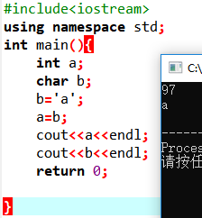
字符串a | a | a | b | a | a | a | a | b
下标 | 1 | 2 | 3 | 4 | 5 | 6 | 7 | 8

trk | 1 | 2 | 3 | 4 | 5 | 6 | 7 | 8
下标 | 1 | 2 | 3 | 4 | 5 | 6 | 7 | 8
rk | 97 | 97 | 98 | 97 | 97 | 97 | 97 | 98
下标 | 1 | 2 | 3 | 4 | 5 | 6 | 7 | 8
RSort
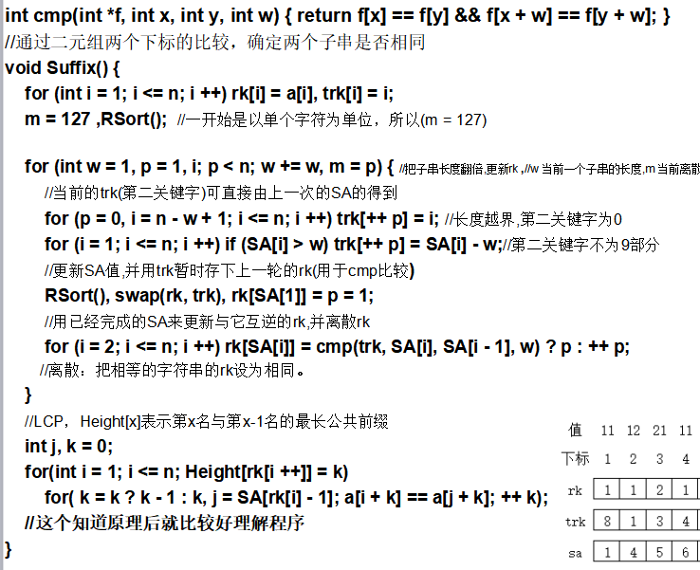
sum | 0 | 0 | 0 | 6 | 2 | 0 | 0
 | 1 | 2 | …… | 97 | 98 | …… | 127
sum | 0 | 0 | 0 | 6 | 8 | 8 | 8
 | 1 | 2 | …… | 97 | 98 | …… | 127
sa | 1 | 2 | 4 | 5 | 6 | 7 | 3 | 8 | 位置
下标 | 1 | 2 | 3 | 4 | 5 | 6 | 7 | 8 | 名次

w=1,p=1,m=127
trk | 8 | 1 | 3 | 4 | 5 | 6 | 2 | 7
下标 | 1 | 2 | 3 | 4 | 5 | 6 | 7 | 8
Rsort
rk | 97 | 97 | 98 | 97 | 97 | 97 | 97 | 98
下标 | 1 | 2 | 3 | 4 | 5 | 6 | 7 | 8
sum | 0 | 0 | 0 | 6 | 2 | 0 | 0
 | 1 | 2 | …… | 97 | 98 | …… | 127
sum | 0 | 0 | 0 | 6 | 8 | 0 | 0
 | 1 | 2 | …… | 97 | 98 | …… | 127

sa | 1 | 4 | 5 | 6 | 2 | 7 | 8 | 3 | 位置
下标 | 1 | 2 | 3 | 4 | 5 | 6 | 7 | 8 | 名次
trk | 97 | 97 | 98 | 97 | 97 | 97 | 97 | 98
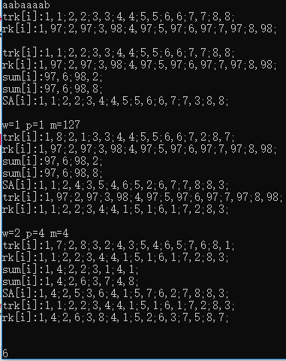
下标 | 1 | 2 | 3 | 4 | 5 | 6 | 7 | 8
rk | 1 | 2 | 4 | 1 | 1 | 1 | 2 | 3
下标 | 1 | 2 | 3 | 4 | 5 | 6 | 7 | 8

w=2,p=4,m=4
trk | 7 | 8 | 2 | 3 | 4 | 5 | 6 | 1
下标 | 1 | 2 | 3 | 4 | 5 | 6 | 7 | 8
Rsort
rk | 1 | 2 | 4 | 1 | 1 | 1 | 2 | 3
下标 | 1 | 2 | 3 | 4 | 5 | 6 | 7 | 8
sum | 4 | 2 | 1 | 1
 | 1 | 2 | 3 | 4 | 5 | 6 | 7
sum | 4 | 6 | 7 | 8
 | 1 | 2 | 3 | 4 | 5 | 6 | 7

sa | 4 | 5 | 6 | 1 | 7 | 2 | 8 | 3 | 位置
下标 | 1 | 2 | 3 | 4 | 5 | 6 | 7 | 8 | 名次
trk | 1 | 2 | 4 | 1 | 1 | 1 | 2 | 3
下标 | 1 | 2 | 3 | 4 | 5 | 6 | 7 | 8
rk | 4 | 6 | 8 | 1 | 2 | 3 | 5 | 7
下标 | 1 | 2 | 3 | 4 | 5 | 6 | 7 | 8

多关键字排序
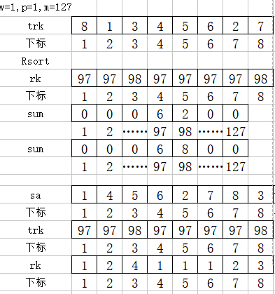
a | b | 序号
97 | 97 | 1
97 | 98 | 2
98 | 97 | 3
97 | 97 | 4
97 | 97 | 5
97 | 97 | 6
97 | 98 | 7
98 | 0 | 8

height数组
